Compito
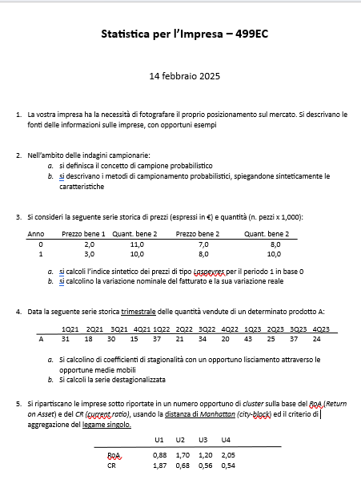

Quesito 1

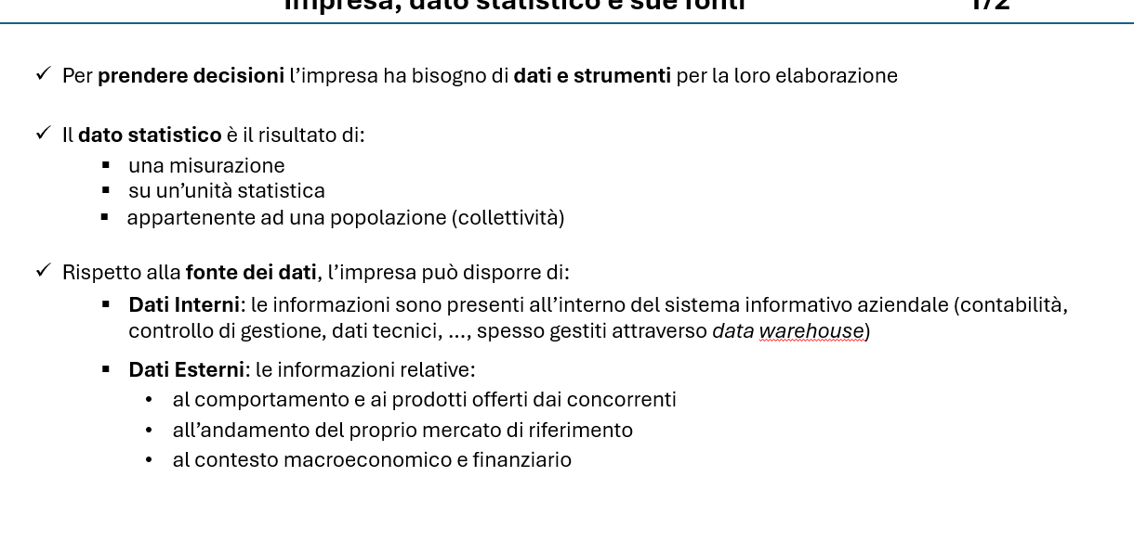



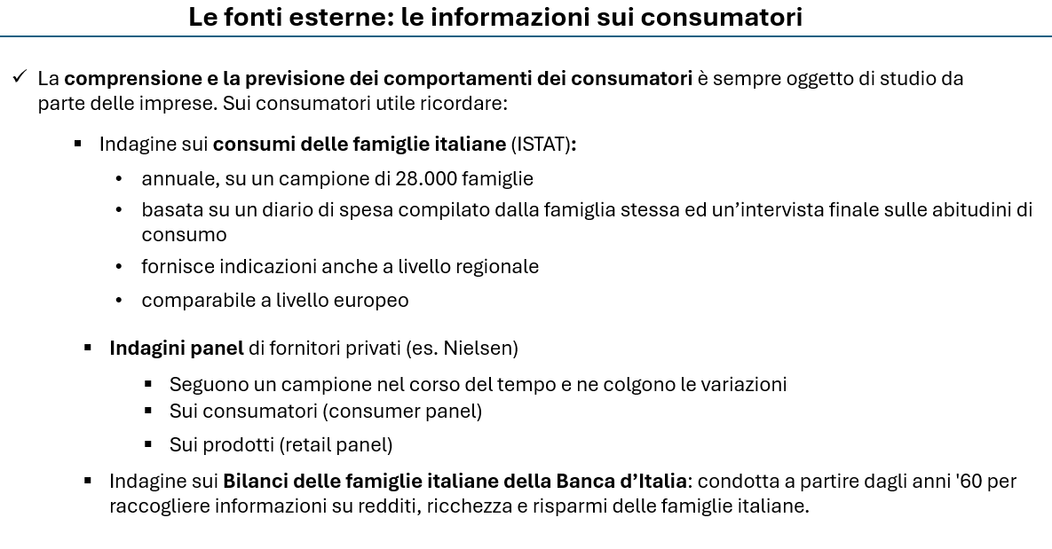

Quesito 2
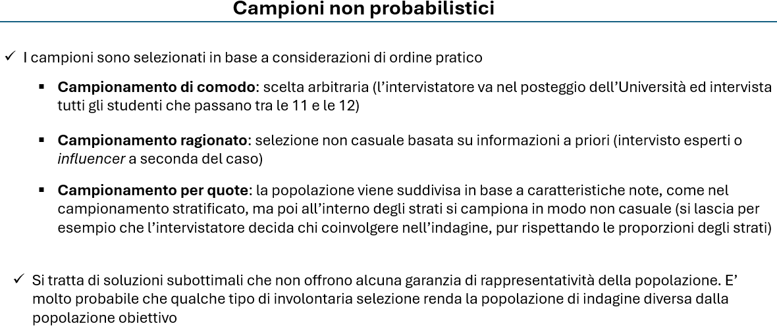

Quesito 4
Quesito b) |  |  |  |  |  | Quesito a)

 | Periodo | X | MM4 | Comp.stag e acc. | Serie dest |  | STIMA DEI COEFFICIENTI DI STAGIONALITA'
 | 1 | 31 |  |  | 19.6 |  | Coeff.corretti* | Coeff.grezzi | Anno1 | Anno2 | Anno3
 | 2 | 18 |  |  | 24.6 | Q1 | 11.4 | 11.4 |  | 10.8 | 12.1
 | 3 | 30 | 24.3 | 5.8 | 24.5 | Q2 | -6.6 | -6.6 |  | -6.4 | -6.8
 | 4 | 15 | 25.4 | -10.4 | 25.2 | Q3 | 5.5 | 5.5 | 5.8 | 5.3
 | 5 | 37 | 26.3 | 10.8 | 25.6 | Q4 | -10.2 | -10.2 | -10.4 | -10.0
 | 6 | 21 | 27.4 | -6.4 | 27.6 | Media | 0.00 | 0.05
 | 7 | 34 | 28.8 | 5.3 | 28.5 |  | *corretti con il principio della conservazione della base

 | 8 | 20 | 30.0 | -10.0 | 30.2
 | 9 | 43 | 30.9 | 12.1 | 31.6
 | 10 | 25 | 31.8 | -6.8 | 31.6
 | 11 | 37 |  |  | 31.5
 | 12 | 24 |  |  | 34.2

 | Lisciamento MM e trend-ciclo

Quesito 5
Imprese | ROA | CR |  |  | PASSO | UNITA' | GRUPPI | DISTANZA
U1 | 0.88 | 1.87 |  |  | 0 | U1, U2, U3, U4 | 4 | 0.00 | 4
U2 | 1.7 | 0.68 |  |  | 1 | G(U2, U4), U1, U3 | 3 | 0.49 | 3
U3 | 1.2 | 0.56 |  |  | 2 | G(U2, U3, U4), U1 | 2 | 0.62 | 2
U4 | 2.05 | 0.54 |  |  | 3 | G(U1,U2, U3, U4) | 1 | 1.63 | 1

PASSO 1 | U1 | U2 | U3 | U4
U1 | 0.00
U2 | 2.01 | 0.00
U3 | 1.63 | 0.62 | 0.00
U4 | 2.50 | 0.49 | 0.87 | 0.00
0 | 4
0.49 | 3
0.62 | 2
1.63 | 1
PASSO 2 | U1 | U2-U4 | U3
U1 | 0.00
U2-U4 | 2.01 | 0.00
U3 | 1.63 | 0.62 | 0.00

PASSO 2 | U1 | U2-U4-U3
U1 | 0.00
U2-U4-U3 | 1.63 | 0.00

Divido in due gruppi
U1
U2,U3,U4

